상품제안서
간지스 2025 스키니 양장 다이어리 25절 | 상품코드: F29401

 |  |  |  |  |  |  | 02-412-0044 | www.easy1.co.kr
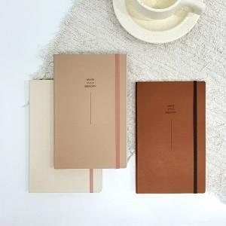

【상세/제작정보】 | ★ 300부 미만 각인비 추가 됩니다. 300부 이상 각인 무료 ★ 부드러운 프리미엄 PU로 소프트 커버로 제작하여 휴대가 가벼운 스키니 양장다이어리 다양한 색상으로 선택의 폭을 늘렸습니다. 선물포장 별도문의.

【인쇄/포장옵션】 | / OPP(비닐)

【공급단가】 | 수량 | 50~ | 100~ | 500~ | 1,000~ | 2,000~
*VAT별도 | 단가 | 10,000원 | 9,840원 | 9,600원 | 9,360원 | 9,200원

【상품 URL】 | https://dev.easy1.co.kr:443/src/goods_detail.php?gdno=29401

